功能点
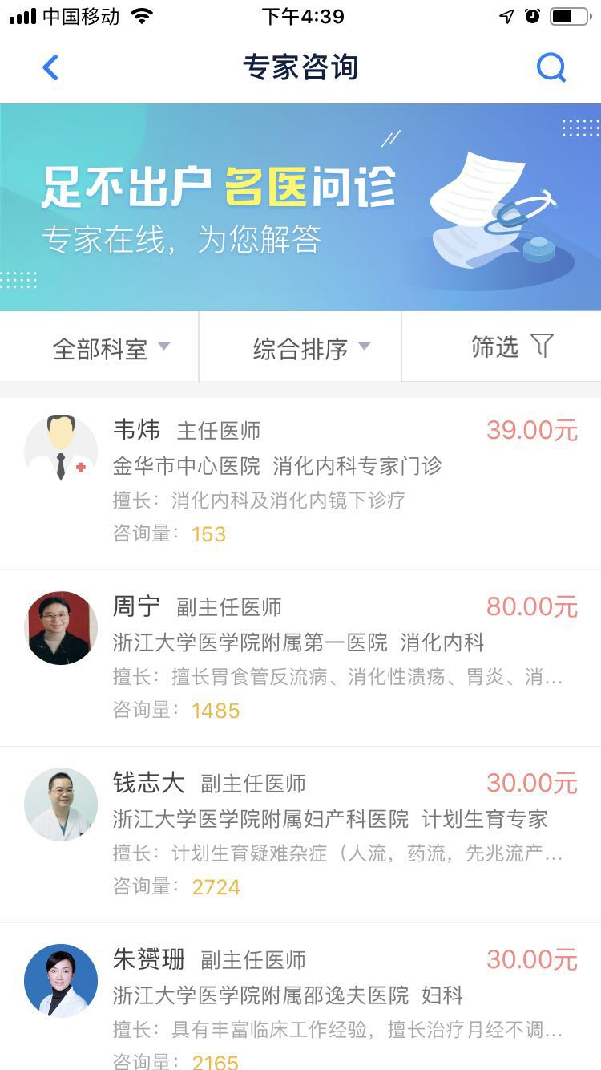
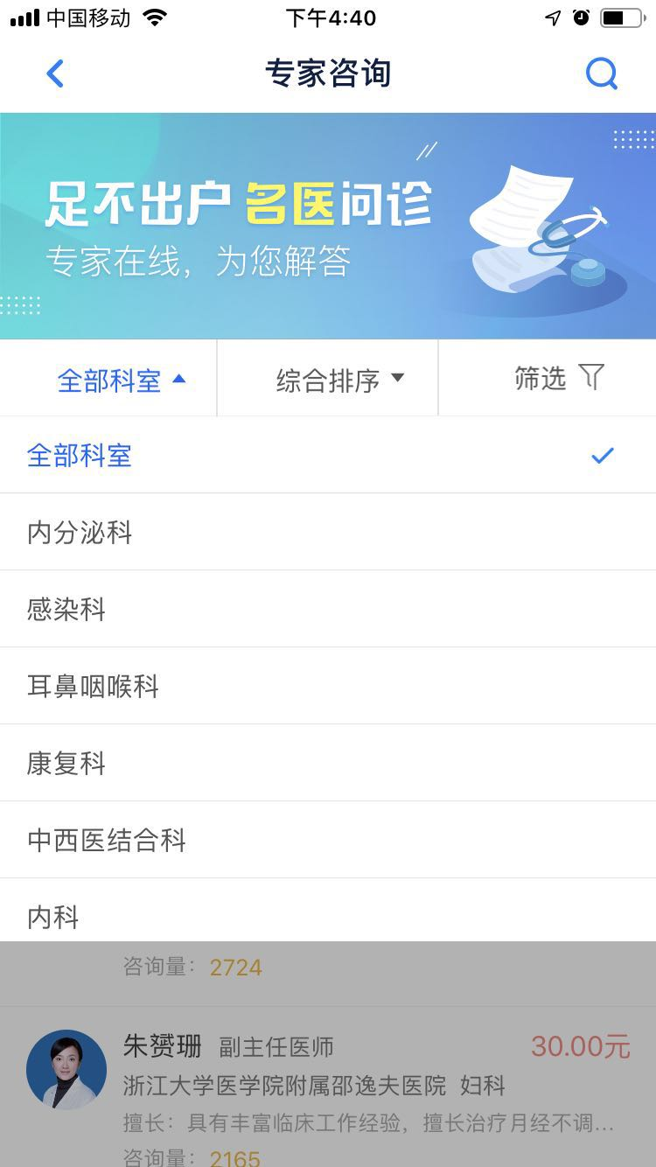
功能点1：客户端-专家咨询-搜索咨询医生功能- 名字 和 医院模糊查询 1.1：服务端-同步咨询医生功能 1.2：运营管理平台-咨询医生管理 功能点1.2.1：咨询医生的新增 功能点1.2.2：咨询医生的修改 功能点1.2.3：咨询医生的删除 功能点1.2.4：咨询医生的查询 (条件：姓名， 合作商) 功能点1.2.5：excel批量导入咨询医生功能 功能点1.2.6：箭头排序功能 功能点2：客户端-条件查询咨询医生列表 条件：国标科室类别(一级、二级)&综合排序||按订单量||按价格&价格区间||医生职称 展示属性：姓名 职称 医院名 科室名 医生擅长 咨询价格咨询量 |  | 功能点3：客户端-专家咨询-获取国标科室(一，二级)列表 注意：国标科室一，二级,老系统所有一二级业务科室全部并级显示

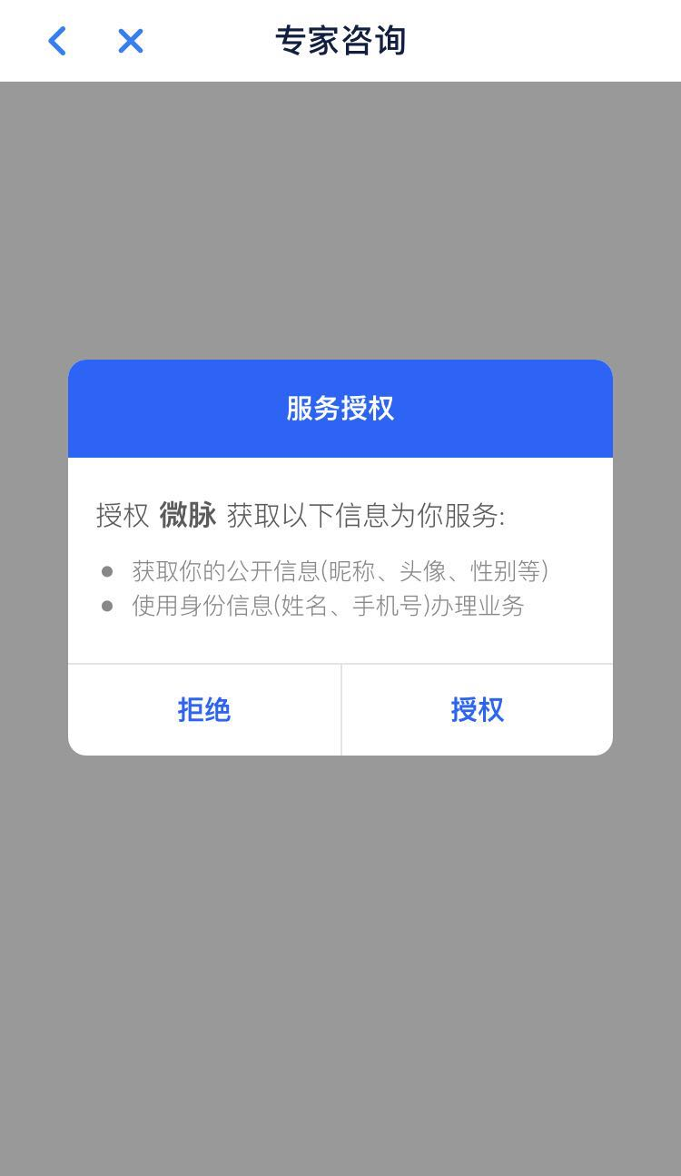

功能点4：用户服务授权三方功能 -- 微医，微脉，好大夫，(目前丁香园不是按照这种方式，应统一) 要求：按照auth2.0规范 功能点5：服务端-同步咨询订单功能(快速咨询和专家咨询共用) 功能点6：运营管理平台-咨询订单管理 问题：专家咨询和快速咨询要区分？ 功能点7：运营管理平台-咨询订单统计报表功能 维度：合作商，客户端类别，功能入口 问题：专家咨询和快速咨询要区分？ 功能点8：运营管理平台-合作商权重设置 描述：合作商权重影响咨询医生列表默认顺序及医生冲突留存。 功能点7：运营管理平台-设置快速咨询合作商功能 目前是微医
 | 功能点8：合作商管理平台-开通在线咨询服务功能(信息审核) 功能点9：合作商管理平台-发布咨询医生产品功能 问题：属于开关功能吗？ 功能点10：合作商管理平台-开通快速咨询服务功能

在线问诊功能点
